상품제안서
모스니에 듀얼도킹 5000mAh 초고속충전기세트 | 상품코드: S39611

 |  |  |  |  |  |  | 02-713-8555 | www.synergygift.co.kr
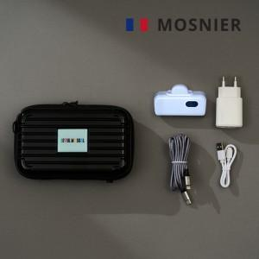

【상세/제작정보】 | <p><span style="font-size: 14pt;">※ 기본 수량 미만 발주 희망시 별도 문의 바랍니다.</span></p><p><span style="font-size: 14pt;">※ 운임비 별도 발생 됩니다.</span></p>

【인쇄/포장옵션】 | 스티커, 에폭시, 풀칼라, 종이케이스 컬러인쇄 / 포장지포장

【공급단가】 | 수량 | 100~ | 300~ | 500~ | 1,000~ | 5,000~
*VAT별도 | 단가 | 22,500원 | 21,400원 | 20,900원 | 20,500원 | 19,800원

【상품 URL】 | https://www.synergygift.co.kr:443/src/goods_detail.php?gdno=39611

